Sheet1
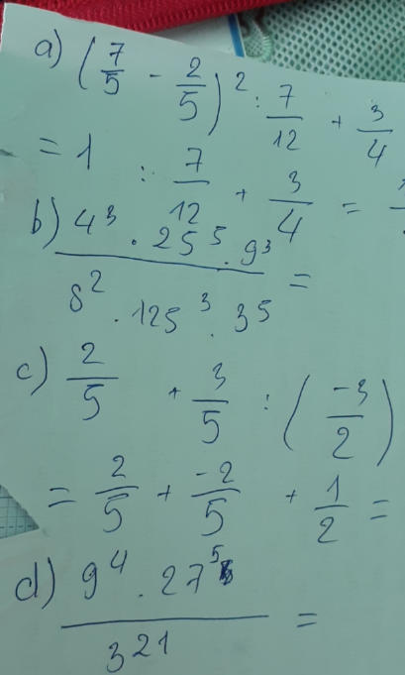

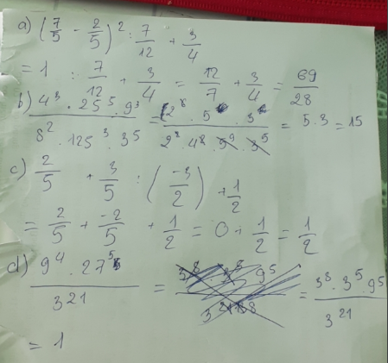

b/ | 4^3 * 25^5 * 9^3 | = | 2^6 * 5^10 * 3^6 | = | 5 *3 | = | 15
 | 8^2 *125^3 *3^5 |  | 2^6 * 5^9 * 3^5

d/ | 3^8 * 3^15 | = | 3^23 | = | 3^2 | = | 9
 | 3^21 |  | 3^21

